JDN-Cot-TL-201011
JDN COMPANY RIEGO
DIVISIÓN RIEGO
Cotizacion

Código | Cantidad | Descripción articulo | Precio | Precio
 |  |  | Unitario

 | 1 | Costo Materiales de riego | $ 2,120,000.00 | $ 2,120,000.00
 | 1 | Automatización | $ 670,000.00 | $ 670,000.00
 | 1 | Mano de obra | $ 1,100,000.00 | $ 1,100,000.00

 |  | COSTO TOTAL OBRA CON AUTOMATIZACIÓN

 |  |  | Sub Total $ | $ 3,890,000.00
6 CUOTAS VISA + 6%
 |  |  | Total

DESCRIPCIÓN TÉCNICA

De acuerdo a lo calculado para su lote, necesitaríamos instalar, roto aspersores PGP y toberas Hunter 15A, con boquillas intercambiables.
En ángulo y grado, radio y caudal, las toberas tienen un largo de 12 cm el vástago que se eleva del suelo en el cual están enterradas.
Evitando el riego de roturas con el corte de cesped.Las pastillas que provocan la aspersión, son fabricadas en EE.UU, por Industrias Hunter.
Hunter, es la empresa líder mundial en accesorios de riego, por lo cual sus toberas son de excelente calidad y mundial en ventas.
El cuerpo de la tobera es de plástico reforzado y posee una garantía de 7 años de origen.
Las cañerías a instalar son de Tigre K 10, esto significa que resisten perfectamente la presión de la bomba sin deformarse ,.
Abrazaderas de acero inoxidable.Las alas de riego son activadas por medio de una llave esclusa.
Son activadas por medio de una llave esclusa o bien en el caso de automatizarlo por medio de una electro válvula.
Programador y válvulas Hunter conforman la instalación.
Dicho programador, es de 6 estaciones, con un funcionamiento de automático de programación de 12 veces diarias.
Brindando una amplia variedad de posibilidades de programación.
la instalación consta de:

 | 1 | Programador de riego Hunter
 | 1 | Riego por goteo incluido
 | 21 | Toberas
 | 6 | Rotores PGP
 | 6 | Alas de riego
 | 1 | Bomba 1,5 Hp
 | 1 | corte de lluvia

CONDICIÓN DE PAGO
Materiales: Efectivo.
Mano de obra: 60 % al contratar la obra, 40 % a la finalización de la misma.

PLAZO EJECUCIÓN OBRA
Plazo de ejecución de obra: 5 días hábiles, de no existir problemas metereologicos.
VALIDEZ DE LA OFERTA

días a partir de la fecha de la presente cotización.

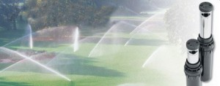 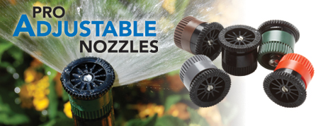 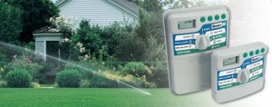 
OBSERVACIONES
No deje de consultarnos lo que considere necesario. Muchas gracias.

